実施前
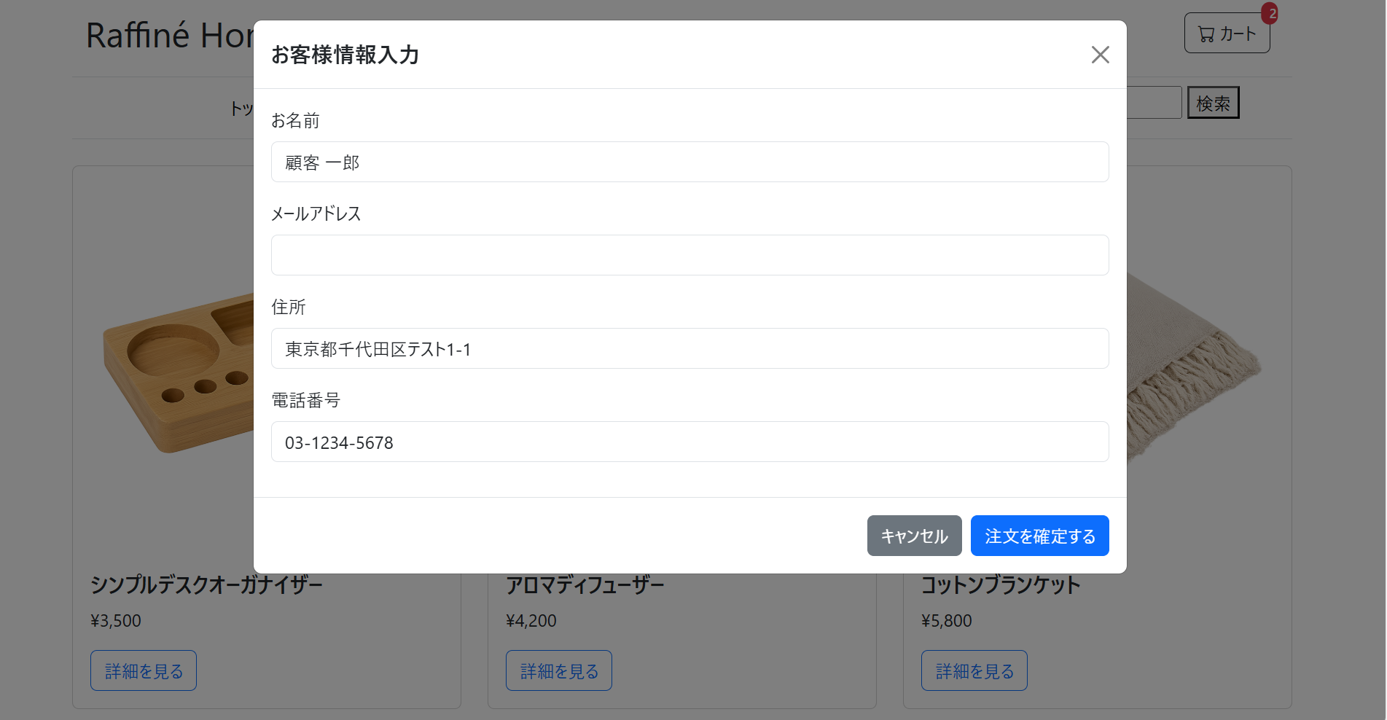

実施後
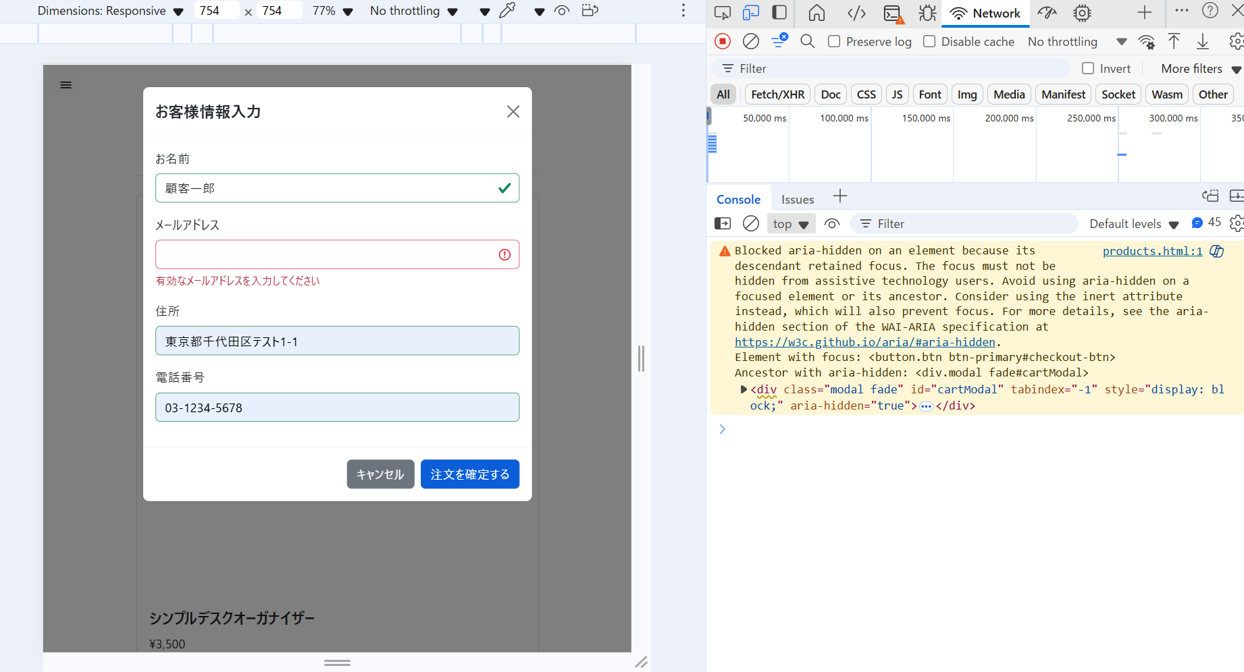
1. 注文APIが送信されない、または 400 Bad Request が返ること。
2. メールアドレス入力欄の下に「有効なメールアドレスを入力してください」というエラーメッセージが表示されること。

